상품제안서
아유르베다 구리잔 Premium Copper Cup | 상품코드: F31910

 |  |  |  |  |  |  | 02-412-0044 | www.easy1.co.kr
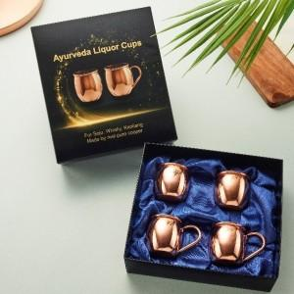 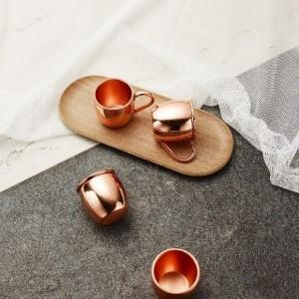

【상세/제작정보】 | 소중한 분께

【인쇄/포장옵션】 | 레이저, 컬러필름인쇄 / 포장불가능

【공급단가】 | 수량 | 50~ | 100~ | 500~ | 1,000~ | 2,000~
*VAT별도 | 세트 | 39,000원 | 37,000원 | 35,000원 | 33,000원 | 31,000원

【상품 URL】 | https://easy1.co.kr:443/src/goods_detail.php?gdno=31910

